상품제안서
마이프랜드 Y390 캠핑용 선풍기 | 상품코드: F25641

 |  |  |  |  |  |  | 02-412-0044 | www.easy1.co.kr
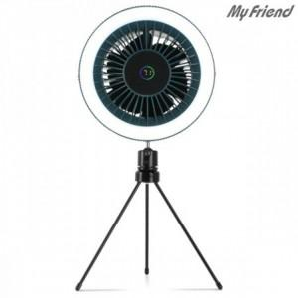

【상세/제작정보】

【인쇄/포장옵션】 | / 포장불가능

【공급단가】 | 수량 | 30~ | 50~ | 100~ | 300~ | 500~
*VAT별도 | 단가 | 30,360원 | 29,850원 | 29,090원 | 28,580원 | 27,830원

【상품 URL】 | https://dev.easy1.co.kr:443/src/goods_detail.php?gdno=25641

